디스플레이 표시
디스플레이 표시 항목 및 CAN 송수신 데이터 정리
계기장치(디스플레이) 표시 항목

■ 1. 표시 항목 (계기장치 레이아웃)
번호 | 표시 내용
① | 좌/우측 방향지시등
② | 현재 속도
③ | 비상등
④ | 에너지저장시스템경고등
⑤ | 크루즈컨트롤 설정속도
⑥ | 추천속도
⑦ | MPPT 전력
⑧ | 배터리 SOC (%)
⑨ | 현재 시간
⑩ | 모터 전력
⑪ | 외부 통신상태
⑫ | Fault 표시
⑬ | 기타정보 표시 (미정)
⑭ | 로고&텍스트 표시
※ 규정상 표시해야하는 항목

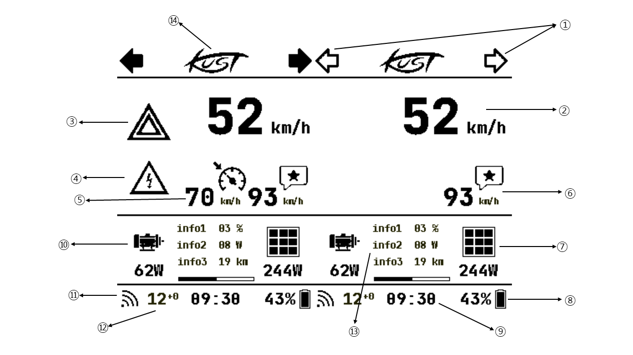
▸ 디스플레이 레이아웃 예시

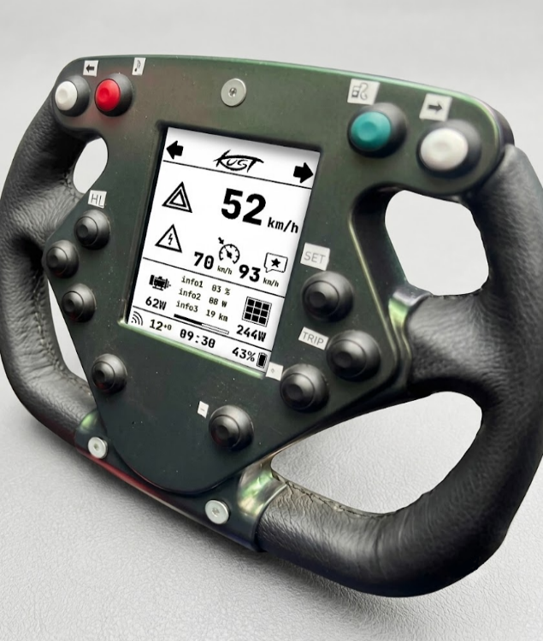
▸ 핸들 디자인 예시

■ 2. CAN 송수신 데이터 요약
송수신 | 구분 | CAN ID | 데이터 | 설명 | 필요 이유 / 용도
수신 | 미정 | 미정 | 각 파트별 에러코드 수신 | 제한 동작 사유, 에러 코드, CAN 송/수신 에러 카운트 | BMS전체상태 오류, MPPT상태오류, 모터 오류 등 중요 오류를 화면에 바로 표시하고 정상 에너지와 관련된 오류는 즉각 계기장치에 표시해야한다.
수신 | 미정 | 미정 | 주행데이터 | 현재 속도, 크루즈컨트롤 활성화여부, 추천속도 | 주행하는동안 속도는 계기장치에 표시되어야한다. 크루즈 컨트롤기능은 브레이크작동 혹은 차량에 문제가있을시 즉각 멈춰야한다. 따라서 크루즈컨트롤 표시여부는 수신데이터를 기준으로한다. 추천속도는 VCU에서 계산한 속도를 받아 운전자가 능동적으로 목표속도를 조정한다.
수신 | DETAIL | 0x315 | MPPT - Error_Flags(u8), Mode(u8) | MPPT에러 코드와 동작 모드(MPPT 추종/정전압 등) | MPPT 에러 등 에너지와 관련된 오류는 규정상 계기장치에 표시하여야한다.
수신 | PRIMARY | 0x311 | MPPT 데이터 - Output_Voltage(float, V), Output_Current(float, A) | 배터리 팩으로 나가는 출력 전압/전류 | MPPT에서 배터리팩으로 나가는 전압전류를 측정하고 이를 전력으로 표시한다.
수신 | PRIMARY | 0x040 | BMS - Global_Fault(u32), BattStat(u16), Alarm(u16) | 팩 전체 고장 코드, 배터리 상태(충전/방전/보호 등), 경고 플래그를 담은 종합 상태 프레임 | BMS 에러 등 에너지와 관련된 오류는 규정상 계기장치에 표시하여야한다.
수신 | PRIMARY | 0x6F4 | BMS(LV) 데이터 | 팩 충전 상태(SoC, 소모된 Ah 및 0~100% 비율) | 배터리팩의 SOC(%)를 화면에 표시한다.
수신 | DETAIL | ​0x401 | Motor - Limit_Flags(u16), Error_Flags(u16), Active_Motor(u16), TxErrCnt(u8), RxErrCnt(u8) | 제한 동작 사유, 에러 코드, 활성 모터 채널, CAN 송/수신 에러 카운트 | 모터의 에러를 수신받아 화면에 띄운다.
수신 | PRIMARY | ​0x402 | Motor 데이터 - Bus_Voltage(float, V), Bus_Current(float, A) | 모터 컨트롤러 DC 버스 전압/전류 | 모터가 현재 사용하고있는 전력을 측정하여 화면에 표시한다.
수신 | 미정 | 미정 | 기타 파트 에러코드 수신 | VCU혹은 기타MCU에서 전송되는 에러 코드, CAN 송/수신 에러 카운트 | 기타 MCU에서 전송되는 에러코드, 카운트를 수신하여 화면에 표시하기위함이다.
수신 | 미정 | 미정 | 주행중 표시할 기타 데이터 수신(미정) | 텍스트, 시간, 주행거리 등 | 기타 다양한 테이터를 화면애표시한다.
송신 | 미정 | 미정 | 에러 코드, 플래그 | 화면표시오류와, 디스플레이 전력공급오류, 전자식후방시야시스템 오류 | 규정상 주행중 계기장치와 후방시야는 반드시 표시되어야한다. 따라서 화면표시여부를 SPI로 관측하고 오류발생시 오류코드를 전송한다.
송신 | 미정 | 미정 | 크루즈컨트롤 컨트롤 데이터 | 크루즈컨트롤 활성화여부, 목표속도조절 | 크루즈컨트롤은 수동입력시 반드시 비활성화 되어야하며 따라서 ON, OFF, 목표속도 UP, DOWN을 모터컨트롤러에 송신한다.
송신 | 미정 | 미정 | 기타 컨트롤 데이터 (미정) | 기타 컨트롤 데이터 | 대쉬보드에는 계기판뿐만아니라 전자식 후방장치, 각종 컨트롤 버튼이 존재하며 이를 각부분에 송신한다.
※ 파란색 구분값은 CAN_수신_데이터_정리본과 대조하여 채운 값. CAN ID가 있는 항목(0x315/0x311/0x040/0x401/0x402)은 BMS(HV)/MPPT/Motor 시트와 ID로 대조했고, BMS(LV) SOC 항목(0x6F4)도 2026-07 ID 확정 후 대조 완료. 나머지 "미정"은 대조할 CAN ID·항목이 아직 없어 확인 불가
※ 파란색 배경 행 = 규정상 표시 의무가 있거나(설명에 "규정" 포함) BMS 관련 데이터 항목(수신 4건 + 송신 1건, 총 5건)
🔵 표시 항목 14건 · 수신 데이터 10건(구분 대조 완료 6건) · 송신 데이터 3건

